Sheet1
Հավելված 2/ Приложение 2
Ձեռք բերվող արտադրանքի տեխնիկական բնութագիր/техническое описание закупаемой продукции
Լոտ №/ Лот № | Արտադրանք/ Продукция | Արտադրանքի տեսակ/ Вид продукция | Արտադրանքի նկարներ/ Фото продукция |  | Արտադրանքի նկարագիր/ Описание продукции |  |  |  | Քանակ/ кол.-во | Հետվճարի ժամկետը/ срок постоплаты | Մատակարարման ժամկետ/ Срок поставки | Միավորի արժեքը՝ ներառյալ բոլոր հարկերը և ծախսերը (ՀՀ դրամ)(արժեքը գրել թվերով և բառերով)/Стоимость единицы, включая все налоги и затраты (драм РА)(стоимость необходимо указать цифрами и словами) | Ընդհանուր արժեք՝ ներառյալ բոլոր հարկերը և ծախսերը, (ՀՀ դրամ) (ընդհանուր արժեքը գրել թվերով և բառերով)/Общая стоимость, включая все налоги и затраты, (драм РА) (сумму необходимо указать цифрами и словами)
1 | Վերնաշապիկ /Рубашка | Polo | 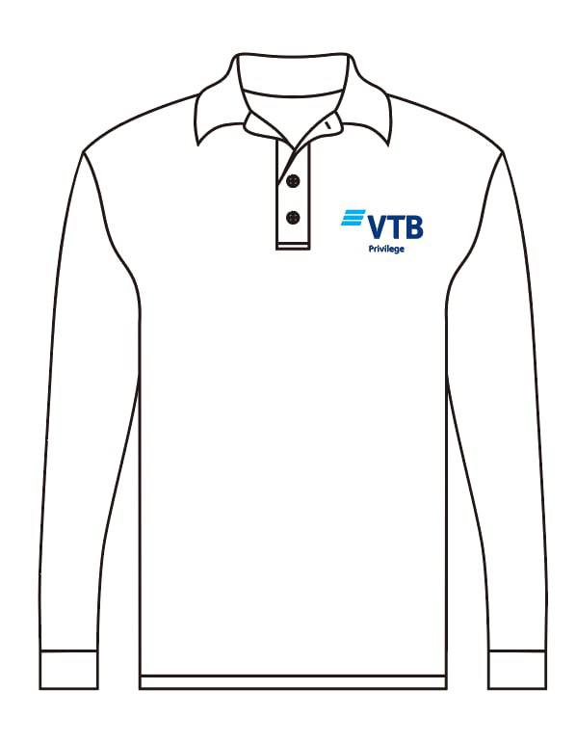 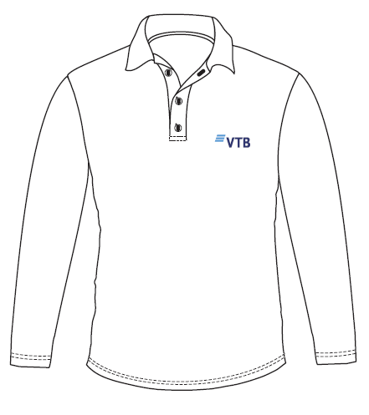 |  | Կտորի անվանում՝ - պիկե, Բաղադրություն. բամբակ՝ ոչ պակաս 80%, էլաստան՝ոչ ավել 20%, Կտորի բաղադրությունը պետք է նշված լինի պիտակի վրա, Խտություն՝ 210-230 գրամ, Լոգոյի չափսեր՝ Polo VTB – 9.3*3.2 սմ Polo VTB Privilege - 9.3*5 սմ Լոգոյի գույներ․ Մուգ կապույտ – Pantone 288 C, CMYK 100 80 0 30 Վառ կապույտ՝ ցյան – Pantone Process Cyan, CMYK 100 0 0 0 Тип ткани։ - пике Состав: хлопок - не менее 80%, эластан - не больше 20% Состав ткани должен быть указан на этикетке Плотность - 210-230 грамм, Размеры логотипа: Polo VTB – 9.3*3.2 см Polo VTB Privilege - 9.3*5 см Цвета логотипа: Темно-синий – Pantone 288 C, CMYK 100 80 0 30 Ярко-синий: голубой – Pantone Process Cyan, CMYK 100 0 0 0 |  |  |  | 1,179
2 | Շապիկ/ футболка | Sweatshirt | 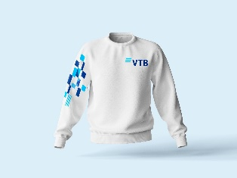 |  | Կտորի անվանում - տրիկոտաժ, Բաղադրություն՝ - ոչ պակաս 80% բամբակ, ոչ ավել 20% էլաստան, Կտորի բաղադրությունը պետք է նշված լինի պիտակի վրա, Խտություն - 240-260 գրամ, Լոգոյի չափսեր՝ Sweatshirt - 13*4.5 սմ Լոգոյի գույներ՝ Մուգ կապույտ – Pantone 288 C, CMYK 100 80 0 30 Վառ կապույտ՝ ցյան – Pantone Process Cyan, CMYK 100 0 0 0 Тип ткани։ - трикотаж Состав: - хлопок - не менее 80%, эластан - не больше 20% Состав ткани должен быть указан на этикетке Плотность - 240-260 грамм, Размеры логотипа: Sweatshirt - 13*4.5 см Цвета логотипа: Темно-синий – Pantone 288 C, CMYK 100 80 0 30 Ярко-синий: голубой – Pantone Process Cyan, CMYK 100 0 0 0 |  |  |  | 168

Ձեռք բերվող արտադրանքի մասնագիր-բացվածք/Спецификация закупаемой продукции
 |  |  | XS | S | M | L | XL | XXL | XXXL | XXXXL | 5XL | Ընդհանուր քանակ/ Общая количество
 |  | Polo։VTB տպագրությամբ/ Polo с печатью ВТБ | 251 | 262 | 265 | 173 | 106 | 53 | 19 | 8 | 10 | 1,147
 |  | Polo։ VTB Privilege տպագրությամբ/ с печатью ВТБ Привилегия | 13 | 12 | 7 |  |  |  |  |  |  | 32
 |  | Sweatshirt/Толстовка | 20 | 64 | 60 | 18 | 6 |  |  |  |  | 168

